Sheet1
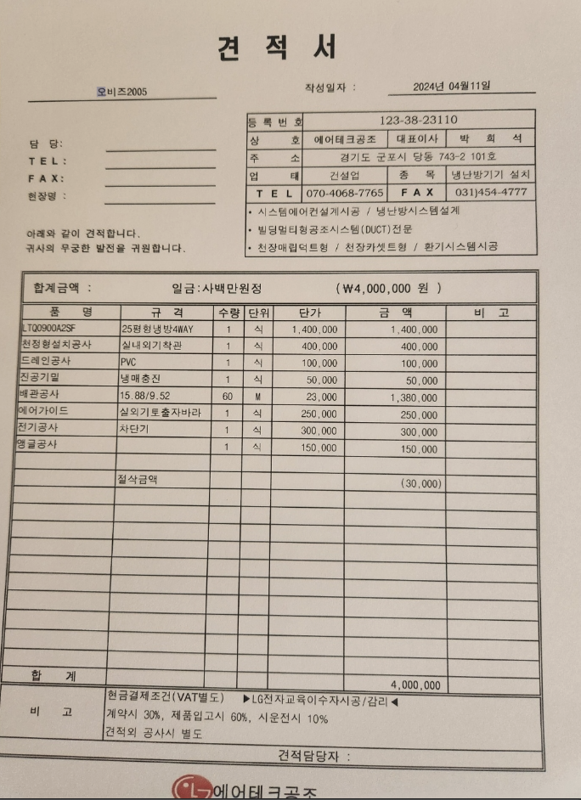
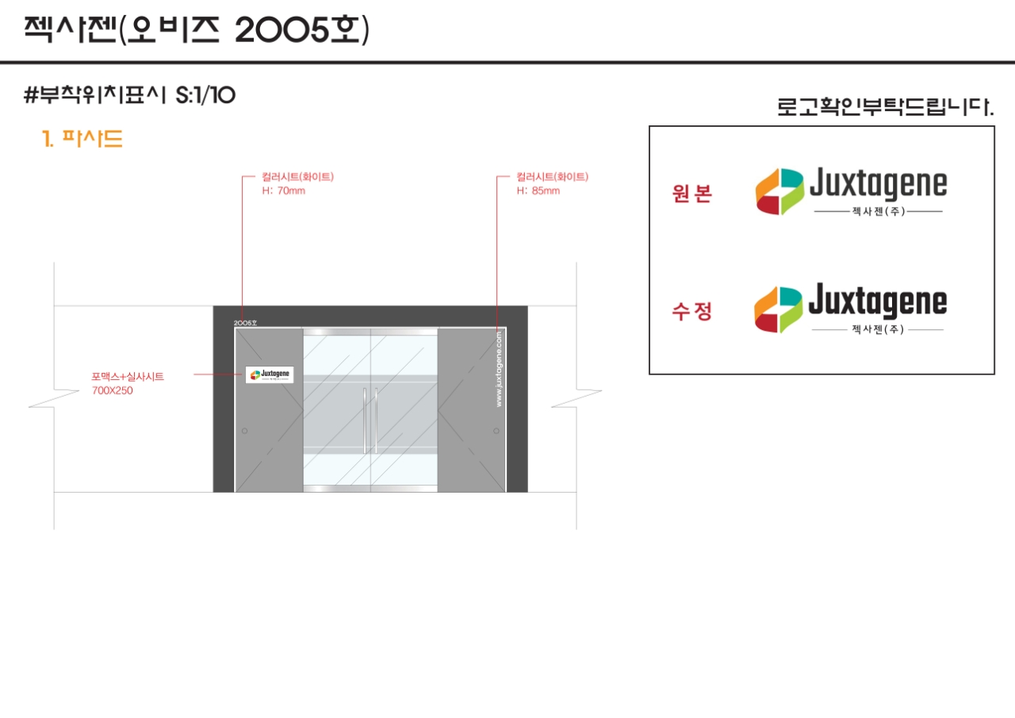
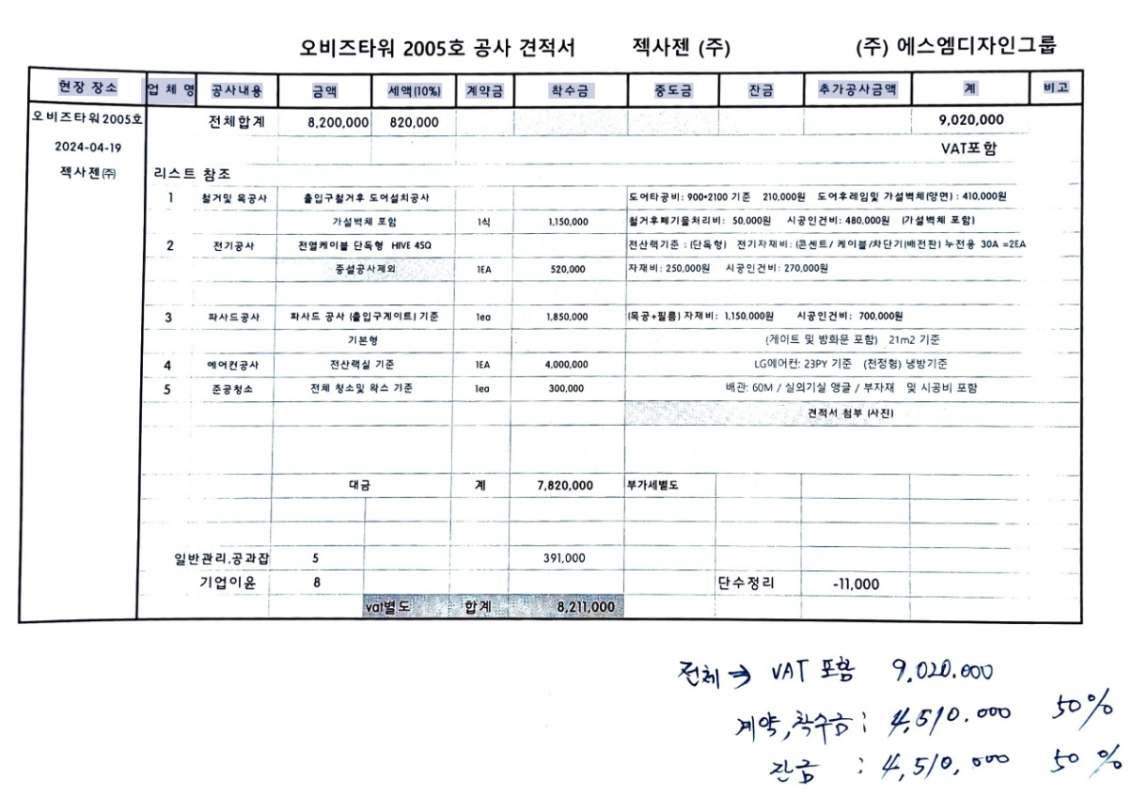
현장 장소 | 업체 영 | 공사내용 | 금액 | 세액 (10%) | 계약금 | 착수금 | 중도금 | 잔금

 |  |  |  |  |  |  |  |  | 날짜 | 내용 | 비용
 |  |  |  |  |  |  |  |  | 2024-04-19 | 계약, 착수금 | 4,510,000
 |  |  |  |  |  |  |  |  | 2024-04-26 | 로고, | 230,000

